2023_02_data
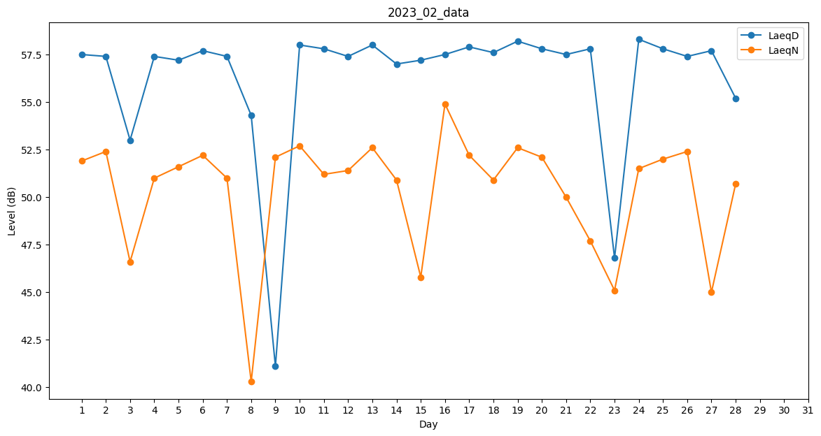
Day | LaeqD | LaeqN
1 | 57.5 | 51.9
2 | 57.4 | 52.4
3 | 53 | 46.6
4 | 57.4 | 51
5 | 57.2 | 51.6
6 | 57.7 | 52.2
7 | 57.4 | 51
8 | 54.3 | 40.3
9 | 41.1 | 52.1
10 | 58 | 52.7
11 | 57.8 | 51.2
12 | 57.4 | 51.4
13 | 58 | 52.6
14 | 57 | 50.9
15 | 57.2 | 45.8
16 | 57.5 | 54.9
17 | 57.9 | 52.2
18 | 57.6 | 50.9
19 | 58.2 | 52.6
20 | 57.8 | 52.1
21 | 57.5 | 50
22 | 57.8 | 47.7
23 | 46.8 | 45.1
24 | 58.3 | 51.5
25 | 57.8 | 52
26 | 57.4 | 52.4
27 | 57.7 | 45
28 | 55.2 | 50.7

